Planilla3
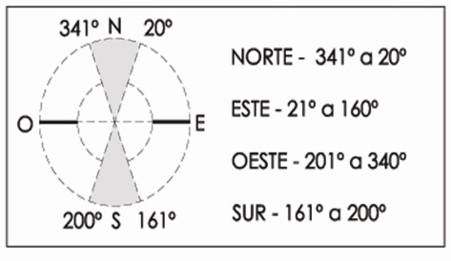
 |  | Municipalidad de Rosario Secretaría de Planeamiento Programa de Construcciones Sustentables y Eficiencia Energética Solicitud del Certificado de Aspectos Higrotérmicos y Eficiencia Energética de las Construcciones |  | ORDENANZA Nº 8757/11

 | Nombre y Apellido del Propietario: |  |  | Firma:
 | Nombre y Apellido del Profesional: |  |  | Firma:
 | Inmueble: Sección: Manzana: Gráfico: S/División: S/Parcela: |  |  | Fecha:
 | PLANILLA 3: Verificación de Transmitancia Térmica y Factor de Exposición Solar de Cerramientos Transparentes.
 | Descripción | Tipo de vidrio | Tipo de protección exterior | Transmit. [W/m2K] | Orientación | Factor de Expos. Solar

53 |  | DVH cámara de 9mm. Laminado control solar neutro en cara exterior y aire en su interior. Vidrio incoloro interior 6mm. (4+4+9+6 ). (Blindex Solar VASA+9+inc. o Similar) | Sin Proteccion | 2.8 |  | 0.43
57 |  | DVH cámara de 9mm. Laminado control solar sutilmente coloreado en su masa en cara exterior y aire en su interior. Vidrio incoloro interior 6mm. (4+4+9+6 ). (Blindex Solar Neutro Light VASA+9+inc. o Similar) | Sin Proteccion | 2.8 |  | 0.49
58 |  | DVH cámara de 9mm. vidrio sutilmente coloreado en su masa en cara exterior y aire en su interior. Vidrio incoloro interior 6mm. (5+9+6 ). ( Solar Neutro Light VASA+9+inc. o Similar) | Sin Proteccion | 2.8 |  | 0.49
59 |  | DVH cámara de 9mm. vidrio sutilmente coloreado en su masa en cara exterior y aire en su interior. Vidrio incoloro interior 6mm. (6+9+6 ). ( Solar Neutro Light VASA+9+inc. o Similar) | Sin Proteccion | 2.8 |  | 0.45
100 |  | DVH cámara de 12mm. Laminado control solar y reflectividad media coating azul en cara exterior y aire en su interior. Vidrio incoloro interior 6mm. (4+4+12+6 ). (Blindex Solar+12+inc. VASA o Similar) | Sin Proteccion | 2.8 |  | 0.23
101 |  | DVH cámara de12mm. Laminado control solar sutilmente coloreado en su masa en cara exterior y aire en su interior. Vidrio incoloro interior 6mm. (4+4+12+6 ). (Blindex Solar Neutro Light VASA+12+inc. o Similar) | Sin Proteccion | 2.8 |  | 0.49
179 |  | DVH cámara de 12mm. Laminado control solar neutro en cara exterior y aire en su interior. Vidrio laminado con coating de baja emisividad. (4+4/12/3+3 ). (Blindex Solar+12+Energy Advantage Low-E VASA o Similar) | Sin Proteccion | 1.8 |  | 0.37
102 |  | DVH cámara de 12mm. vidrio sutilmente coloreado en su masa en cara exterior y aire en su interior. Vidrio incoloro interior 6mm. (5+12+6 ). ( Solar Neutro Light VASA+12+inc. o Similar) | Sin Proteccion | 2.8 |  | 0.49
103 |  | DVH cámara de 12mm. vidrio sutilmente coloreado en su masa en cara exterior y aire en su interior. Vidrio incoloro interior 6mm. (6+12+6 ). ( Solar Neutro Light VASA+12+inc. o Similar) | Sin Proteccion | 2.8 |  | 0.45
234 |  |  | Sin Proteccion
234 |  |  | Sin Proteccion
234 |  |  | Sin Proteccion

 |  | Fecha última actualización: 24/06/2024

